QUÉ
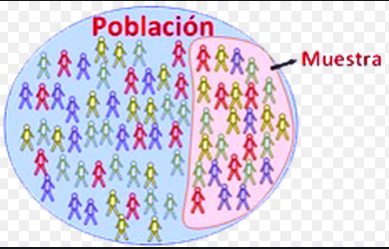
¿QUÉ ES LA INFERENCIA?

INFERENCIA
Es el conjunto de métodos y técnicas que permiten inducir, a partir de la información empírica proporcionada por una muestra, cual es el comportamiento de una determinada población con un riesgo de error medible en términos de probabilidad.
Los métodos paramétricos de la inferencia estadística se pueden dividir, básicamente, en dos: métodos de estimación de parámetros y métodos de contraste de hipótesis. Ambos métodos se basan en el conocimiento teórico de la distribución de probabilidad del estadístico muestral que se utiliza como estimador de un parámetro.
La inferencia estadística, estudia cómo, a través de la aplicación de dichos métodos sobre los datos de una muestra, se pueden extraer conclusiones sobre los parámetros de la población de datos. De la misma manera estudia también el grado de fiabilidad de los resultados extraídos del estudio.
INFERENCIA ESTADÍSTICA

UTILIDAD
Se utiliza en diversas áreas, por ejemplo:
Sondeos de tendencia de voto: Antes de una elección importante, diversas encuestadoras sondean la opinión pública para recabar datos relevantes y luego teniendo la muestra analizada y desglosada, inferir tendencias, es decir, quién es el favorito, quién va segundo, etc.
Análisis de mercado: Las empresas a menudo contratan otras empresas especializadas en marketing para que analicen sus nichos de mercado a través de diversas herramientas estadísticas y diferenciales, como encuestas y focus groups, a partir de las cuales deducirá qué productos prefiere la gente y en qué contexto, etc.
Epidemiología médica: Teniendo los datos concretos de afectación de una población determinada por una o varias enfermedades puntuales, los epidemiólogos y especialistas en salud pública pueden llegar a conclusiones respecto a qué medidas públicas son necesarias para evitar que dichas enfermedades se propaguen y contribuir a su erradicación.
UTILIDAD EN LA EMPRESA

